Sheet1
日付：4月24日 |  | クラス： | 教科書：中級へ行こう第６課 |  |  | 担当：
学習項目： |  |  |  | 目標：
1時限目.文小テスト①②漢字3小テスト語彙③④ 2時限目.③「～ために整理」 3時限目.④「まま」 4時限目.本分精読・チェックシート・本文聴解5.6課

時間 | 項目 | 活動・板書 |  |  | 教材 | 備考
 | 1時限目 | [文小テスト➀②・漢字３小テスト]
 |  | [語彙：③④]
10分 |  | T:ではテストします。
35分 |  | [語彙導入]
10分 | 2時限目 | Ｔ：それでは、始めます。
 |  | この絵を見てください（雨のスライドを見せる）何ですか。
 |  | S:雨です。
 |  | T:そうですね。たくさん雨が降っています。
 |  | これは台風です。
 |  | そして、電車が止まっています。
 |  | 何と言いますか
 |  | S：台風で電車が止まりました
 |  | T:そうですね。それでは次のスライド見てください
 |  | T：（スライドを見せて）田中さんは学校を休みました。
 |  | どうしてですか。
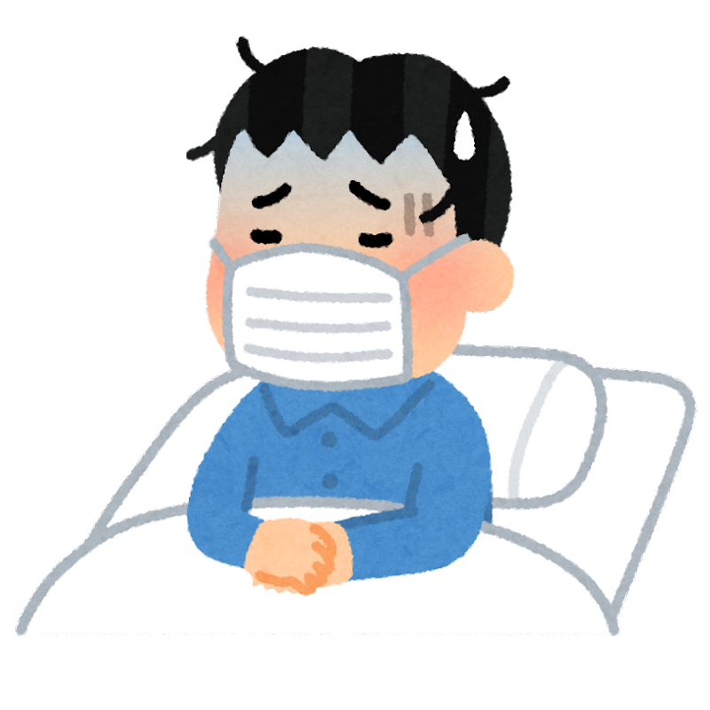
 |  | S：風邪を引来ましたから。
 |  | T：そうですね。田中さんは風邪を引きましから、学校を休みました。
 |  | 今日は、他の言い方を勉強します。
 |  | さっきのスライドを見てください
 |  | 「台風で、電車が止まりました」を他の言い方にすると
 |  | 「台風のために電車が止まりました」と言います。
 |  | それでは、「風邪を引きましたから学校を休みました」は
 |  | 何と言いますか。
 |  | S:「風邪を引いたため学校を休みました」です
 |  | T:いいですね。
 |  | それでは練習しましょう。
3分 |  | ➀〜④を四角の中から選んで書いてください。
 |  | どうですか、できましたか
 |  | [答え合わせ]
10分 |  | T:「～ために」は、～が原因でと言ういみです。
 |  | V･A普通形+ため（に）[板書]
 |  | 昨日飲みすぎたために彼は会社を休んだ [板書]
 |  | Naな+ために[板書]
 |  | 日本語が下手なために入社できませんでした。[板書]
 |  | Nの+ために[板書]
 |  | 台風のためにデパートがしまっている
 |  | T:「～ため（に）」を整理すると
 |  | ①台風のために電車がとまりましたは「原因」です[板書]
 |  | 電車が止まったのは台風がきのが原因ですね
 |  | ②私は、大学に行くために勉強しました「目的」です[板書]
 |  | みなさんは初級で勉強しましたね
 |  | べんきょうしたのは、大学へいくためですね
 |  | 〜ためは「原因」と「目的」２つの形があります。[板書]
5分 |  | それではテキストのP73の基本練習をやって下さい
17分 |  | [回答]
 |  | [短作文]

時間 | 項目 | 活動・板書 |  |  | 教材 | 備考
 | 3時限目 | T:それでは、始めます
5分 |  | 私の友達です。田中さんです。40歳です。
 |  | これも田中さんの写真です。10年前の田中さんです。
 |  | 今の田中さんと昔の田中さん、どうですか？
 |  | S:顔が同じです。
 |  | そうですね。全然変わらなですね
 |  | 10年前から今までほとんど同じです。
 |  | 田中さんの顔は10年前のままです。
 |  | 〜のままは、ずっと同じ状態が続くことです。[板書]
 |  | た形、ない形+まま、例えば「その日本人の名前は忘れられたまま」[板書]
 |  | い形容詞+まま「この間買ったシャツはまだ着ていないから
 |  | 新しいままだ」です。[板書]
 |  | な形容詞+まま、「私の妻は１０年前も今も綺麗なままだ。」[板書]
 |  | 名詞+まま、「これは生のままでも食べられますか。」[板書]
 |  | この、その、あの+まま「靴を脱がないでそのままお入り下さい」[板書]
10分 |  | それでは原因と目的の文型をチェックしましょう
 |  | オリンピックが近づいているためにホテルが次々と建てられている
 |  | これは原因ですか、それとも目的ですか？
 |  | S:・・・
 |  | T:これは、原因です。ホテルが建てられているのはオリンピックが
 |  | 近づいているからです。建設したいと言う目的のためでは
 |  | ありません
 |  | 次のコンサートを行くためにチケットを買った
 |  | チケットを買ったのはコンサートに行くのが原因、それとも
 |  | コンサートに行きたいからチケット買った？
 |  | S:コンサートに行きたいからチケット買ったです。
 |  | T:そうです。コンサートに行きたいからは目的です。
 |  | 次は新しいiPhoneを買うために並んでいる。これは目的ですか
 |  | それとも原因？
 |  | S:目的です。
 |  | T:そですねこれは目的です。iPhoneを買うは目的です
 |  | 次は円安になったから外国人観光客が増えたこれは原因
 |  | それとも目的？
 |  | 円安とは日本の円が安くなる事です。
 |  | 観光客が増えたのは円安になったのが原因だからです。
5分 |  | では、練習してみましょう
 |  | [答え合わせをする]
 |  | T:それでは〜ままについてチェックしましょう
 |  | ずっと同じ状態が続くことです。
 |  | 接続は、た形、ない形+まま[板書]
 |  | 例えば立ちます、寝ていますはたったまま寝ていますです。[板書]
 |  | い形容詞+ままは、ビールは冷たいままでしたです。[板書]
 |  | 名詞な+ままは、魚を生のまま食べますです。[板書]
10分 |  | それではテキストP74４の基本練習をやって下さい
 |  | [回答]
10分 |  | [短作文]

